Sheet1
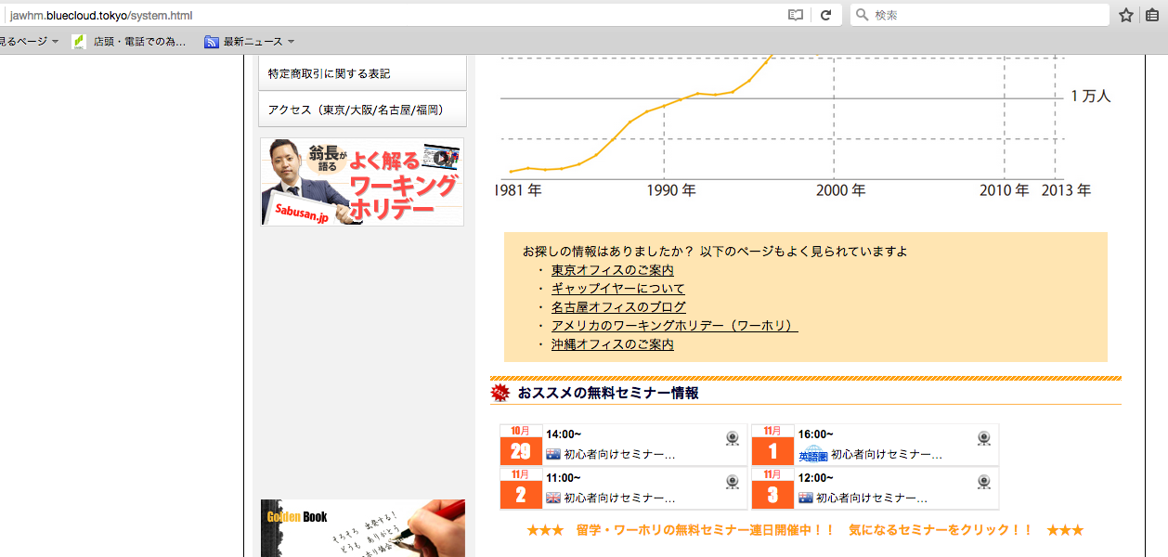

http://jawhm.bluecloud.tokyo/system.html

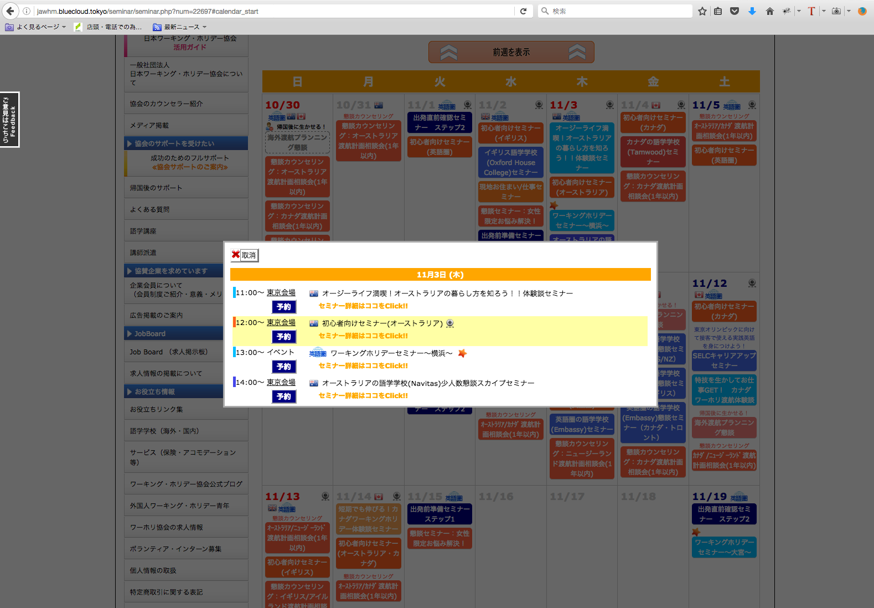

http://jawhm.bluecloud.tokyo/seminar/seminar.php?num=22697#calendar_start

下に表示されているカレンダーですが、１０月３０日（１１月３日の週）から２週間の表示に変更してください。

